数据库-分析
模块 |  | 路径和名称 | 描述 | 创建逻辑 | 修改逻辑 | 删除逻辑 | 附图
问题反馈 | 数据库 | 1.保存用户/后台反馈内容的数据库：data/data/com.tencent.qlauncher/databases/launcher_function.db/user_problem_feed 2.保存输入未提交成功的内容+最新的QQ账户记录： data/data/com.tencent.qlauncher/databases/settings.db/launcher | 1.user_problem_feed： 用来存储用户和后台回复内容ID、发送/回复反馈的日期、QQ号码、发送内容的对象（0：用户；1：后台）；该数据库中infostatus字段为是否已读，目前该字段未使用，remark1、remark2字段都未使用； 注：该数据库中数据上限为100条（包含用户和后台的信息），当用户发送信息超过100后不会立刻从第1条数据开始删除，只有当后台回复了1条数据后，就会删除最前面的数据，保持数据库中100条数据 2.launcher下2个问题反馈相关的字段 user_feedback_content：只保存上一次的输入未提交/提交失败的内容；当再次呼出问题反馈提示框时，读取该字段下的内容； user_feedback_uin:只保存上一次的提交的QQ号码； | 1.user_problem_feed：当用户首次提交问题反馈成功时，在对应数据库下会新增一条数据，显示提交成功的内容；当用户再次提交反馈/后台回复时，会将提交的内容继续添加到该数据库中； 2.launcher：当用户首次在问题反馈中输入内容无论是否提交成功，都会创建用户反馈的2个字段 | 1.user_problem_feed：用户提交一条反馈或者后台回复一条反馈，该数据库中都会新增一条记录； 2.launcher下的2个字段:在问题反馈中更改反馈文本和QQ号码，不提交/提交失败后进入launcher数据库中查看，launche中对应的字段会显示更改后的数据 | 1.user_problem_feed：当数据超过100条时，只要后台回复一个反馈内容，会触发删除ID最靠前的数据，保存数据库中100条数据； （注：2个数据库不会自动删除） | 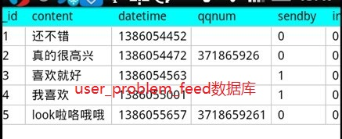 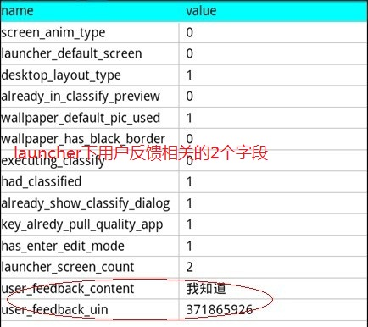
精品应用 | 数据库 | 1.拉取的应用图标及应用相关信息保存在/data/data/com.tencent.qlauncher/databases/operation.db的quality_app表中 2.下载的应用数据保存在/data/data/com.tencent.qlauncher/databases/download_database1.db的download表中 | quality_app表： 1.title 显示在精选应用中的应用名称； 2.packageName 应用的包名； 3.className 应用的类名； 4.download_msg 点击应用时，弹出的详情信息； 5.icon_url 显示icon图标拉取的url； 6.app_url 应用下载的url地址； 7.app_version 应用的版本，便于以后更新； 8.package_id 对应应用的分类，与download_database1.db中的download表中的falgstr字段内容 download表： 1.url下载应用的地址 2.title 应用的名称 3.filename 应用的文件名称 4.filefolderpath 应用下载所在的文件夹的路径 5.totalsize 应用的大小 6.download_size 当前下载的大小，约每1s更新一次 7.status 表示下载的状态，(0：等待 1:开始 2:正在下载 3：完成 4：失败 5:暂停) 8.createdate:创建时间 9.donedate:每一次写入的完成时间 10.flag:应用的类型。比如2表示运营图标 11.flagstr:对应应用类型的标签和id(标签ID｜包名） | 1.quality_app:当用户将精选应用图标添加到桌面时，有网情况下，会从后台拉取精选应用的图标，将相关信息写入到quality_app的表中。

